Layout
 |  |  |  |  |  |  |  |  |  |  |  |  |  |  | Order Qty (Expected Qty.) | Hệ số năng suất | Rate
LAYOUT GSD |  |  |  |  |  |  |  |  |  |  |  |  |  |  |  |  | $43
 |  |  |  |  |  |  |  |  |  |  |  |  |  |  | > 30000 | 0.75 | 0.10617283951
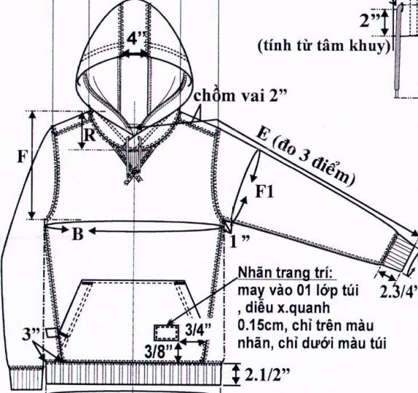
 | Khách hàng: |  |  |  |  |  |  |  |  |  |  | Thiết bị | Cần | Thực cần
 | Mã hàng:
 | Đơn hàng:
 | Số lượng:
 | Xưởng: |  |  |  | Line:
 | Nhân công trong chuyền: |  |  | 20
 |  |  | IED |  | Dự kiến
 | Target ngày | (8h): | 503.25 | 671
 | Working day: |  | 0 | 0
 | CM: |  | 0.11

STT | Bước công việc |  |  |  | Thiết bị | Bậc thợ | SMV | Thời gian (s) | Thời gian dự kiến | Nhân sự/giờ | Lao động |  |  | Lưu ý
 |  |  |  |  |  |  |  |  |  |  | Lao động | Số lao động | Tên
Total |  |  |  |  |  |  | 1

 |  |  |  |  |  |  |  |  | Ngày |  | Tháng |  | Năm
 | Trưởng bộ phận kế hoạch |  |  |  |  |  |  |  | Người lập biểu

